Накладная-№3
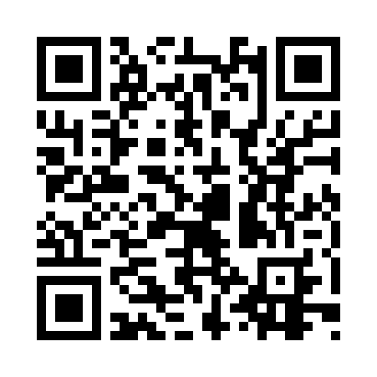
Номер товарно-транспортной накладной: |  |  | Торговый представитель: Karimov Amirjon
Поставщик: Toshkent falcon fly 2 |  |  | Телефон торгового представителя: +
Дата отгрузки: 12.11.2025 |  |  | Контрагент: """" Klient
Дата консигнации: |  |  | Адрес:
Доставщик: |  |  | Телефон:
Телефон доставщика:
Время заказа: 12.11.2025 13:19:20
№ | Штрих-код | Название товаров (работ,услуг) | Количество | Количество в кейсе | Цена | Сумма
 |  |  | 5 |  |  | 12.5
1 | 2014886614853 | Пластмассовый столовый поднос 30.2*19 XP-11-1 5 | 2 | 2 шт. | 1.60 | 3.20
2 | 6988011013759 | Бамбукли ликоб 29.5*1.5 см DB-13-75 | 2 | 2 шт. | 3.10 | 6.20
3 | 6988011013773 | Бамбукли ликоб 29.5*1.5 см DB-13-77 | 1 | 1 шт. | 3.10 | 3.10
Итого: 12.5$|->UZS: 156,250.00

